关系图
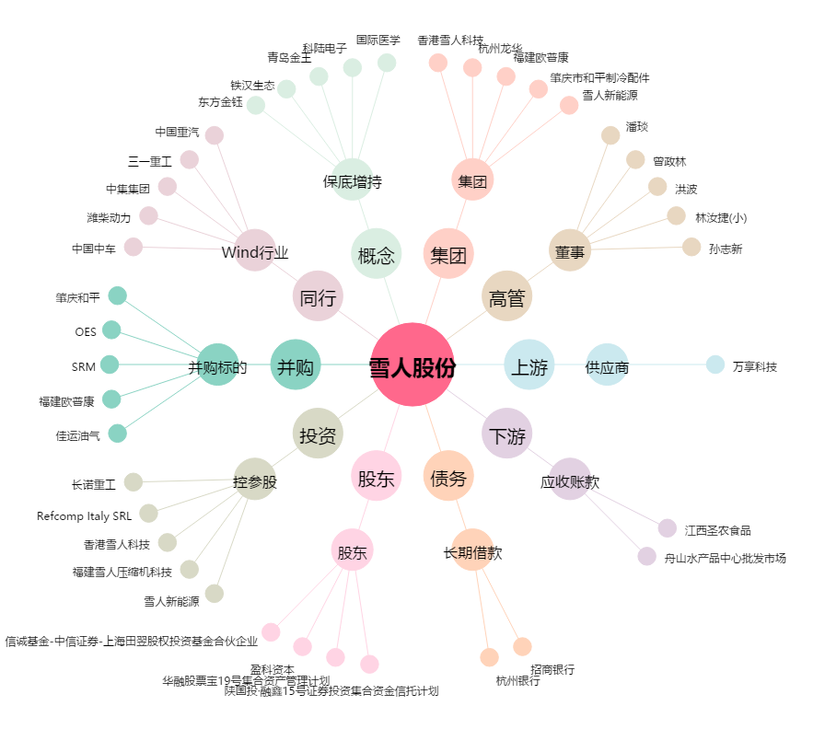
雪人股份[002639.SZ] - 关系概览图

